Hoja1
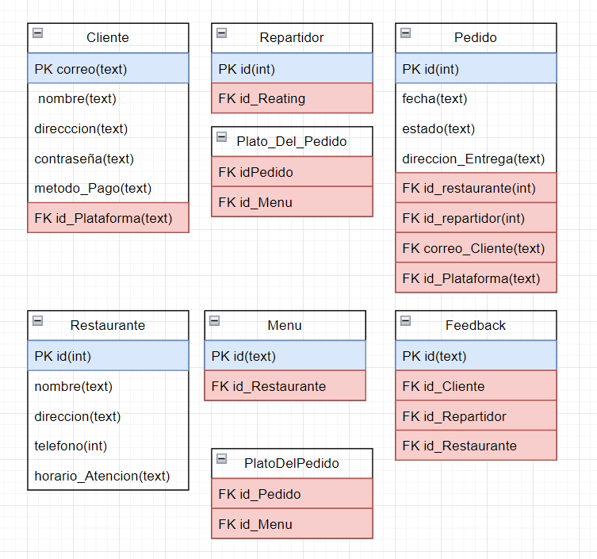
nombreTabla | Cliente |  |  |  | nombreTabla | Restaurante
Descripcion | Almacena a todos los clientes registrados en el sistema |  |  |  | Descripcion | Almacena a todos los restaurantes del sistema
Columna | Tipo | PK/FK | NN | Unique | Columna | Tipo | PK/FK | NN | Unique | nombreTabla | Cliente
correo | text | PK | NN |  | id | int | PK | NN |  | Descripcion
nombre | text |  | NN |  | nombre | text |  | NN |  | Columna | Tipo | PK/FK | NN | Unique
direccion | text |  | NN |  | direccion | text |  | NN | Unique
contraseña | text |  | NN |  | telefono | text |  |  | Unique
metodo_Pago | text |  | NN |  | horario_Atencion | text |  | NN

nombreTabla | Repartidor |  |  |  | nombreTabla | Menu
Descripcion | Almacena a todos los repartidores del sistema |  |  |  | Descripcion | Almacena a todos los menus de cada restaurante
Columna | Tipo | PK/FK | NN |  | Columna | Tipo | PK/FK | NN | Unique
id | int | PK | NN |  | id | int | PK | NN
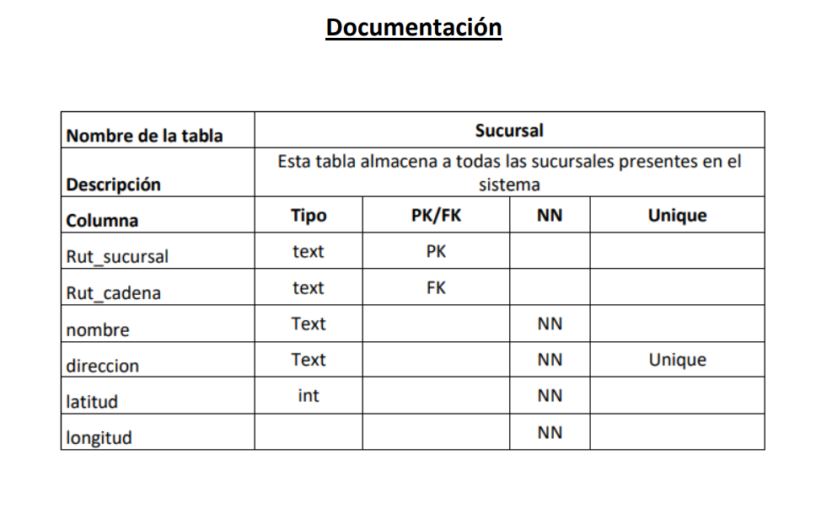
 |  |  |  |  | id_Restaurante | int | FK | NN
nombreTabla | Pedido
Descripcion | Almacena a todos los pedidos del sistema |  |  |  | nombreTabla | Feedback
Columna | Tipo | PK/FK | NN | Unique | Descripcion | Almacena todos los feedbacks de los clientes
id | int | PK | NN |  | Columna | Tipo | PK/FK | NN | Unique
fecha | text |  | NN |  | id | int | PK | NN
estado | text |  | NN |  | id_Cliente | int | FK | NN
direccion_Entrega | text |  | NN | Unique | id_Repartidor | int | FK | NN
id_Restaurante | int | FK | NN |  | id_Restaurante | int | FK | NN
id_Repartidor | int | FK | NN
correo_Cliente | text | FK | NN |  | nombreTabla | Plato_Del_Pedido
 |  |  |  |  | Descripcion | Almacena todos los platos de cada pedido
 |  |  |  |  | Columna | Tipo | PK/FK | NN | Unique
 |  |  |  |  | id_Pedido | int | FK | NN
 |  |  |  |  | id_Menu | int | FK | NN

